1
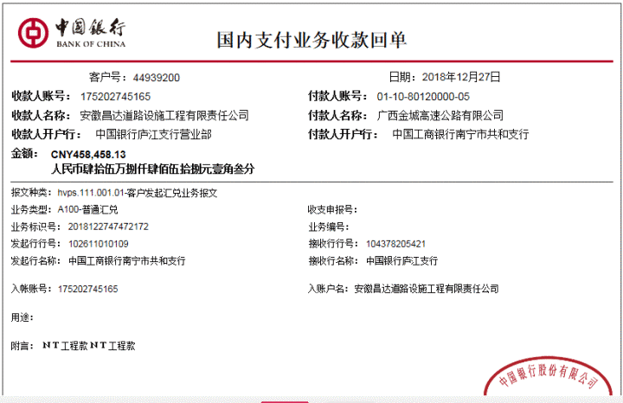
工程款支付证书
工程名称 |  | 广西六景至钦州港高速公路2018年更换水泥混凝土路面破碎板以及填缝料工程 |  |  |  |  |  |  |  |  |  | ERP编号 | 9987 | 档案编号 | CD2018-047
合同金额 |  | 498415.5 |  | 中标 日期 | 2018.7.2 |  | 已 供 工程资料 | 中标书、施工合同原件、内部承包协议 |  |  |  |  | 庐江 | 责任 单位 | 广西 邓云琪13471032251
决算金额 |  |  |  | 竣工 日期 |  |  |  |  |  |  |  |  | 合肥 | 责任人 | 龙 铕‭ 13978143612‬
序号 | 工程款到账 |  |  | 开票情况 |  | 管理费 |  | 代缴税金 |  | 其他扣款 |  | 预留款 |  | 实际支付
 | 日期 | 账户 | 金额 | 日期 | 金额 | 比例 | 金额 | 金额 | 备注 | 金额 | 备注 | 金额 | 备注 | 户名 | 金额
1 | 2018-12-27 | 中 | 458,458.13 | 2019-12-25 | 472,637.25 | 合同价3% | 14,952.47 | 39,254.00 |  | 500.00 |  |  |  | 1材料 | 403,751.67

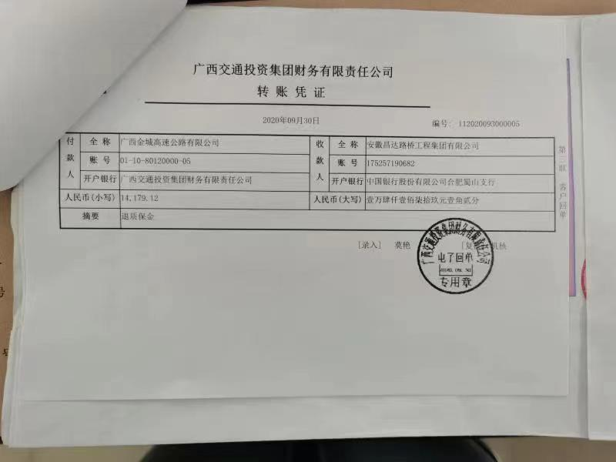
1、2018年12月19日开外经证费用500；2、扣企税（1.6%）6875元，扣水利基金258元，扣增值税及附加32121元；余款支付
2 | 2020-09-30 | 中 | 14,179.12 |  |  |  |  | 687.20 | 企税1.6%.
 |  |  |  |  |  |  |  | 200.00 | 财务手续费
扣企税（1.6%）687.2元，财务手续费200元
合计 |  | - | 472,637.25 | - | 472,637.25 | - | 14,952.47 | 40,141.20 |  | 500.00 | - | 0.00 | - | - | 403,751.67 | 13291.92
本次结算 支付明细 |  | 应支付金额 |  | 403,751.67 |  |  |  | 实际支付金额 |  |  | 小写 | 0.00
 |  | 已支付金额 |  | 403,751.67 |  |  |  |  |  |  | 大写 | 零元整
申请部门 意见 |  | 制表：齐亮亮 |  |  |  |  |  | 项目管理 意见 |  |  | 孙总、朱总已同意支付（附表背面截图）。
财务初审 意见 |  |  |  |  |  |  |  | 财务审核 意见
质安初审 意见 |  |  |  |  |  |  |  | 质安稽查 意见
总经理审批 |  |  |  |  |  |  |  | 董事长审批
